吊牌
吊牌类
 | 款式 | 款式图 | 品名 | 画稿 | 规格 | 颜色 | 款颜色 | 码数 | 采购数量/个 | 损耗 | 单件用量/个 | 船样/套 | PO 备注 | 船样进度 | 备注
1 | E9490AX | 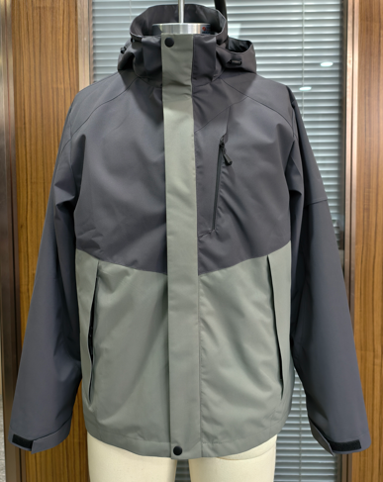 | 功能挂牌 25_SPLBM12041 |  | 4cm宽*11.5cm高 | 参考画稿 | 深灰AR148# | S-XL 通码 | 3630 | 50 | 1 | 10 | 1561238,1561269,1561262,1561250,1561263,1561251,1561252,1561264,1561253,1561254,1561265,1561255,1561256,1561257,1561258,1561259,1561260,1561261,1561267,1561268,1561239 |  |  | 3630
2 |  |  | 功能挂牌 23_AULBM11263 |  | 2cm宽*11.5cm高 | 参考画稿 | 深灰AR148# | S-XL 通码 | 3630 | 50 | 1 | 10 | 1561238,1561269,1561262,1561250,1561263,1561251,1561252,1561264,1561253,1561254,1561265,1561255,1561256,1561257,1561258,1561259,1561260,1561261,1561267,1561268,1561239 |  |  | 3630
3 |  |  | 主吊牌 24_AULBM11953 |  | 5cm宽* 9cm高 含背面价钱、条码等信息 | 参考画稿 | 深灰AR148# | S | 644 | 20 | 1 |  | 1561238,1561269,1561262,1561250,1561263,1561251,1561252,1561264,1561253,1561254,1561265,1561255,1561256,1561257,1561258,1561259,1561260,1561261 |  | 分码分颜色，价格显示
 |  |  |  |  |  |  |  | M | 956 | 20 | 1 | 5
 |  |  |  |  |  |  |  | L | 956 | 20 | 1
 |  |  |  |  |  |  |  | XL | 644 | 20 | 1 |  |  |  |  | 3200
3 |  |  | 主吊牌 24_AULBM11953 |  | 5cm宽* 9cm高 含背面条码等信息 | 参考画稿 | 深灰AR148# | S | 70 | 10 | 1 |  | 1561239 |  | 分码分颜色，无价格显示
 |  |  |  |  |  |  |  | M | 100 | 10 | 1
 |  |  |  |  |  |  |  | L | 100 | 10 | 1
 |  |  |  |  |  |  |  | XL | 70 | 10 | 1 |  |  |  |  | 340
4 |  |  | TOPTAN-5 Russia价钱牌QR code |  |  | 参考画稿 | 深灰AR148# | S/M/L/XL 12/18/18/12 | 60 | 0 | 1 |  | 1561267 |  | 一张一个二维码，空背面+粘纸
5 |  |  | TOPTAN-7 Belarus价钱牌QR code |  |  | 参考画稿 | 深灰AR148# | S/M/L/XL 20/30/30/20 | 100 | 0 | 1 |  | 1561268 |  | 一张一个二维码，空背面+粘纸 | 160
 |  |  |  |  |  |  |  |  | 10960

